UAT 250917
 |  |  |  |  | Resultado de la UAT ICBC el 25/09/2017

N° | Modulo | Área | Problema | Ejemplo | Status
1 | Efectivo | Desarrollo | En los ticket de la operatoria sin tarjeta falta incoporar la tarjeta virtual |  | Pendiente para uat 20/10.
2 | General | Diseño | Sacar signos de admiración de la pantalla "Fuera de Servicio" |  | Pendiente para uat 20/10.
3 | General | Diseño / Desarrollo | Respetar margenes en las pantallas de error |  | Pendiente para uat 20/10.
4 | General | Diseño / Desarrollo/Analisis | Cuando el equipo no tiene papel, deberá mostrarse la pantalla "Sin Papel". Operatoria sin tarjeta: debe darse unicamente la opción "Salir" Operatoria con tarjeta: Luego de que el usuario seleccione "Continuar" mostrar todas las opciones del menú deshabilitadas excepto "consultar saldo" y "extraer". Enviaremos un correo con este punto | 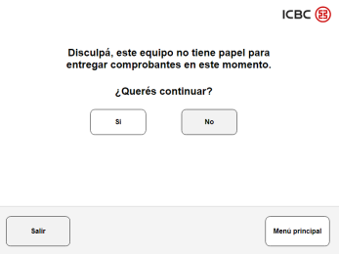 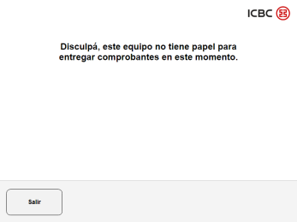 | Pendiente para uat 20/10.
5 | General | Diseño / Desarrollo | Quitar el signo "$" y poner la palabra "pesos" en las confirmaciones y en botones. |  | Pendiente para uat 20/10.
6 | Efectivo | Desarrollo | Mientras se procesan los billetes se debe mostrar la pantalla "Ingreso de billetes". Actualmente muestra "Operación en proceso". |  | Pendiente para uat 20/10.
7 | Efectivo | Desarrollo | Botón "Menú principal" en confirmación de depósito no funciona. |  | Pendiente para uat 20/10.
8 | Efectivo | Desarrollo | En time out, la tarjeta la debe devolver luego de los billetes. Se debe mostrar video de retirar billetes. |  | Pendiente para uat 20/10.
9 | Efectivo | Desarrollo | Se debe incorporar la pantalla de "tarjeta retenida". |  | Pendiente para uat 20/10.
10 | Efectivo/Cheques | Desarrollo | En la pantalla "Depositar ingresar datos" el botón "aceptar" se habilitará unicamente cuando se ingresen 13/14 caracteres o 21/22 caracteres |  | Pendiente para uat 20/10.
11 | Efectivo | Desarrollo | En time out se debe mostrar la pantalla "Time out red banelco" definida por el banco | 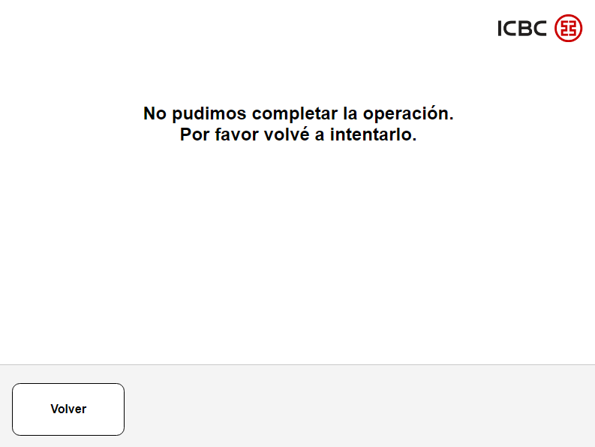 | Pendiente para uat 20/10.

UAT 261017
 |  |  |  |  | Resultado de la UAT ICBC el 26/10/2017

N° | Modulo | Área | Problema | Ejemplo | Status
1 | General | Desarrollo | Al necesitar más tiempo o presionar "anterior" no se mantiene la información ingresada por el usuario |  | Pendiente para uat 07/11.
2 | Pago de TC sin tarjeta | Desarrollo | Al ingresar un numero erroneo de tarjeta, y presionar "reintentar" vuelve a la pantalla "pagar_selecciontipotdecredito" en vez de volver a "pagar nueva tc" |  | Pendiente para uat 07/11.
3 | Pago de TC con/sin tarjeta | Desarrollo | En la pantalla "PagarT N de cuenta" para visar y mastercard se deberá habilitar el botón "Aceptar" según longitud de número de cuenta a definir por el banco. |  | Pendiente para uat 07/11.
4 | Pago de TC con/sin tarjeta | Desarrollo | En la pantalla "Confirmar monto a Debitar" la descripción del tipo de cuenta deberá ir en otro renglon |  | Pendiente para uat 07/11.
5 | Pago de TC con/sin tarjeta | Desarrollo | En la pantalla "Pagar Confirmar Efectivo" no se muestran los signos pesos. | 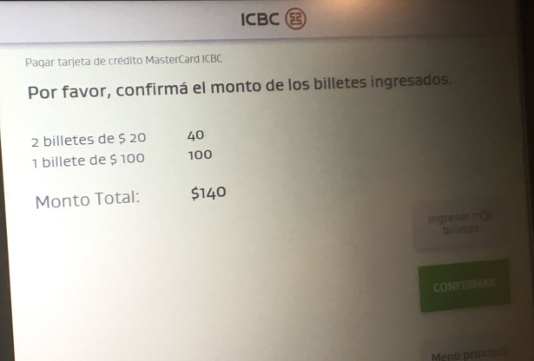 | Pendiente para uat 07/11.
6 | Pago de TC con/sin tarjeta | Desarrollo | Para el pago de TC de AMEX no deberá mostrarse la confirmación de titularidad. |  | Pendiente para uat 07/11.
7 | Pago de servicios | Desarrollo | Al ingresar un codigo de pago ya aboando, muestra el error con mensaje "Verificá los datos ingresados". Utilizar mensaje de funcionalidad actual |  | Pendiente para uat 07/11.
8 | Pago de servicios | Desarrollo | Ordenar los rubros de servicios tal como se muestran hoy en ATM. |  | Pendiente para uat 07/11.
9 | Pago de servicios | Desarrollo | Al ingresar dos veces un código de pago daba time out. |  | Pendiente para uat 07/11.
10 | Pago de servicios | Diseño/Desarrollo | Cuando un numero de pago trae asociado mas de una factura se debe agregar una pantalla con las facturas asociadas. Luego el usuario podrá seleccionar cual desea abonar. |  | Pendiente para uat 07/11.
11 | Pago de servicios | Desarrollo | En la pantalla de error de fondos insuficientes no funcionaba el botón "reintentar". |  | Pendiente para uat 07/11.
12 | Pago de servicios | Desarrollo | Cuando se ingresa un codigo de pago erroneo o inexistente se muestra una pantalla de error sin texto. Solo con botón "Reintentar". |  | Pendiente para uat 07/11.
13 | Pago de servicios | Desarrollo | Paginado de empresas y empresas adheridas. |  | Pendiente para uat 07/11.

